总交付设备
序号 | 功能区域 | 设备名称 | 图片 | 物料 | 技术要求 | 设备编号 | 规格 | 数量 | 单位 | 备注

No.1 | 封膜检测区 | 金属检测 | 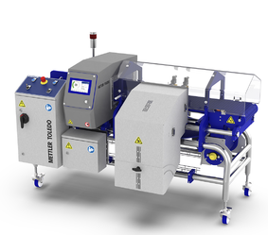 | 454盒子（282.7*282.7*48.4mm） 340盒子（282.7*163*66.65mm） | 1、电气和机械安全设计达到CSA标准（价格见N列CSA改造费） 2、带物料（肉卷）检测精度：不锈钢1mm 3、生产效率：75盒/min 4、电气件防潮、防水，机械件防锈 5、剔除机构带锁 | M001 | 框架材质:304 不锈钢-喷砂处理 IP 等级:LD IP65 开口高度(mm):125mm 一体式 HMI + 控制柜HMI 与控制装置 左进右出 | 1 | 台 | 梅特勒

No.1 | 封膜检测区 | 金属检测 |  | 454盒子（282.7*282.7*48.4mm） 340盒子（282.7*163*66.65mm） | 1、电气和机械安全设计达到CSA标准（价格见N列CSA改造费） 2、带物料（肉卷）检测精度：不锈钢1mm 3、生产效率：75盒/min 4、电气件防潮、防水，机械件防锈 5、剔除机构带锁 | M002 | 框架材质:304 不锈钢-喷砂处理 IP 等级:LD IP65 开口高度(mm):125mm 一体式 HMI + 控制柜HMI 与控制装置 右进左出 | 1 | 台 | 梅特勒

No.2 | 封膜检测区 | X光检测 |  | 454盒子（282.7*282.7*48.4mm） 340盒子（282.7*163*66.65mm） | 1、电气和机械安全设计达到CSA标准（价格见N列CSA改造费） 2、带物料（肉卷）检测精度：不锈钢1mm，陶瓷2mm 3、生产效率：75盒/min 4、电气件防潮、防水，机械件防锈 5、剔除机构带锁 | M003 | 框架材质:304 不锈钢-喷砂处理 IP 等级:LD IP65 一体式 HMI + 控制柜HMI 与控制装置 | 1 | 台 | 梅特勒

No.3 | 封膜检测区 | 检重秤 |  | 454盒子（282.7*282.7*48.4mm） 340盒子（282.7*163*66.65mm） | 1、电气和机械安全设计达到CSA标准（价格见N列CSA改造费） 2、检测精度：±1g 3、生产效率：75盒/min 4、电气件防潮、防水，机械件防锈 | M004 | 框架材质:304 不锈钢-喷砂处理 IP 等级:LD IP65 一体式 HMI + 控制柜HMI 与控制装置 左进右出 | 1 | 台 | 梅特勒

No.3 | 封膜检测区 | 检重秤 |  | 454盒子（282.7*282.7*48.4mm） 340盒子（282.7*163*66.65mm） | 1、电气和机械安全设计达到CSA标准（价格见N列CSA改造费） 2、检测精度：±1g 3、生产效率：75盒/min 4、电气件防潮、防水，机械件防锈 | M005 | 框架材质:304 不锈钢-喷砂处理 IP 等级:LD IP65 一体式 HMI + 控制柜HMI 与控制装置 右进左出 | 1 | 台 | 梅特勒

No.4 | 装箱区 | 重量检测（封箱后） | 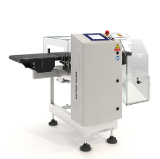 | 纸箱1：600*310*350mm 纸箱2：500*310*350mm | 1、电气和机械安全设计达到CSA标准 2、检测精度：10g（目标重量约7000g）、附带数据收集系统 3、生产效率：15箱/min 4、电气件防潮、防水，机械件防锈 5、剔除机构 | M006 | 框架材质:304 不锈钢-喷砂处理 IP 等级:LD IP65 一体式 HMI + 控制柜HMI 与控制装置 | 1 | 台 | 梅特勒

No.6 | 封膜检测区 | 输送机构 |  | 454盒子（282.7*282.7*48.4mm） 340盒子（282.7*163*66.65mm） | 1、电气和机械安全设计达到CSA标准（价格见N列CSA改造费） 2、生产效率：150盒/min 3、电气件防潮、防水，机械件防锈 | F001 | 电柜1A | 1 | 套 | 输送带具体见附件
 |  |  |  |  |  | F002 | 电柜1B | 1 | 套
 |  |  |  |  |  | F003 | 电柜2 | 1 | 套
No.7 | 封膜检测区 | 分流合流机构 |  | 454盒子（282.7*282.7*48.4mm） 340盒子（282.7*163*66.65mm） | 1、电气和机械安全设计达到CSA标准（价格见N列CSA改造费） 2、生产效率：150盒/min 3、电气件防潮、防水，机械件防锈 4、联动控制 | Y001 | 注册机 | 1 | 套 | 上海英特乐
 |  |  |  |  |  | Y002 | 注册机 | 1 | 套
 |  |  |  |  |  | Y003 | 1分3分流机构 | 1 | 套
 |  |  |  |  |  | Y004 | 1分3分流机构 | 1 | 套
No.8 | 装箱区 | 伺服开箱机 | 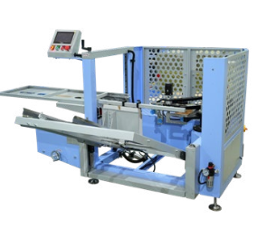 | 纸箱1：600*310*350mm 纸箱2：500*310*350mm | 1、电气和机械安全设计达到CSA标准（价格见N列CSA改造费） 2、生产效率：15箱/min 3、电气件防潮、防水 4、联动控制 | K001 | 设备尺寸L3500*W2200*H1400mm（以实物为准） 支架、侧板碳钢 封箱速度15箱/分钟 纸箱范围 L300-600*W150-400*H150-400mm 功 率 ≤2.5kw 封胶方式 胶带 台面高度 600mm PLC与触摸屏 汇川 伺服电机 汇川 气动元件 亚德客 光电传感器 思科 低压电器元件 施耐德与欧姆龙 净重量 650kg 气源 0.5-0.8Mpa 电源 220V 50HZ | 1 | 台

No.9 | 装箱区 | 机械手装箱机 | 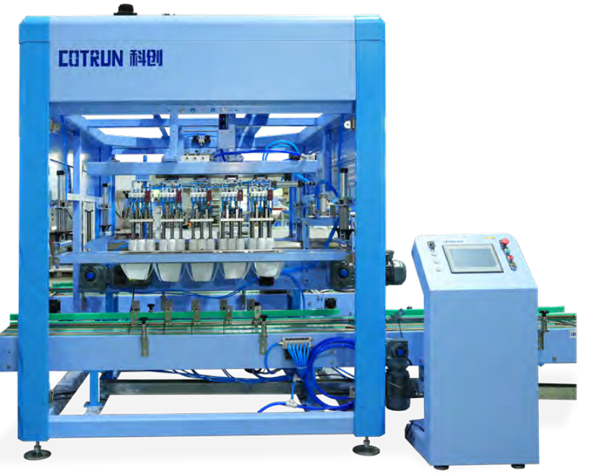 | 454盒子（282.7*282.7*48.4mm） 340盒子（282.7*163*66.65mm） | 1、电气和机械安全设计达到CSA标准（价格见N列CSA改造费） 2、生产效率：50盒/min/台 3、电气件防潮、防水 4、联动控制 | K002 K003 | 设备尺寸 长3800宽2000高3400mm（以实物为准） 材质：碳钢支架、侧板，板厚4-5mm 并联机械手：翼菲 装箱工位 2个工位，一次装2箱 速度 纸箱1：10.8/分钟； 纸箱2：13.4箱/分钟。 夹具 真空吸具（根据产品特性定制） 进箱系统 链板线自动送箱 防护门 10mm厚钢化玻璃 减速电机 永坤 变频器 科肯 PLC 西门子 触摸屏 昆仑通态 光电传感器 德国西克 气动元件 亚德客 | 2 | 台

No.9 | 装箱区 | 机械手装箱机 |  | 454盒子（282.7*282.7*48.4mm） 340盒子（282.7*163*66.65mm） | 1、电气和机械安全设计达到CSA标准（价格见N列CSA改造费） 2、生产效率：50盒/min/台 3、电气件防潮、防水 4、联动控制 | K004 K005 | 设备尺寸 长3800宽2000高3400mm（以实物为准） 材质：碳钢支架、侧板，板厚4-5mm 并联机械手：翼菲 装箱工位 2个工位，一次装2箱 速度 纸箱1：10.8/分钟； 纸箱2：13.4箱/分钟。 夹具 真空吸具（根据产品特性定制） 进箱系统 链板线自动送箱 防护门 10mm厚钢化玻璃 减速电机 永坤 变频器 科肯 PLC 西门子 触摸屏 昆仑通态 光电传感器 德国西克 气动元件 亚德客 | 2 | 台

No.10 | 装箱区 | 封箱机 |  | 纸箱1：600*310*350mm 纸箱2：500*310*350mm | 1、电气和机械安全设计达到CSA标准（价格见N列CSA改造费） 2、生产效率：15箱/min 3、电气件防潮、防水，机械件防锈 4、联动控制 | K006 | 设备尺寸L1750mm×W850mm×H1600mm（以实物为准） 支架、侧板碳钢 封箱速度15箱/分钟 纸箱范围Min L200*W120*H120mm Max L600*W500*H500mm 功 率 ≤0.5kw 封胶方式 胶带 台面高度 600mm 电机 台邦 气动元件 亚德客 低压电器元件 施耐德 气源 0.5-0.8Mpa 电源 220V 50HZ | 1 | 台

No.11 | 装箱区 | 贴标机 | 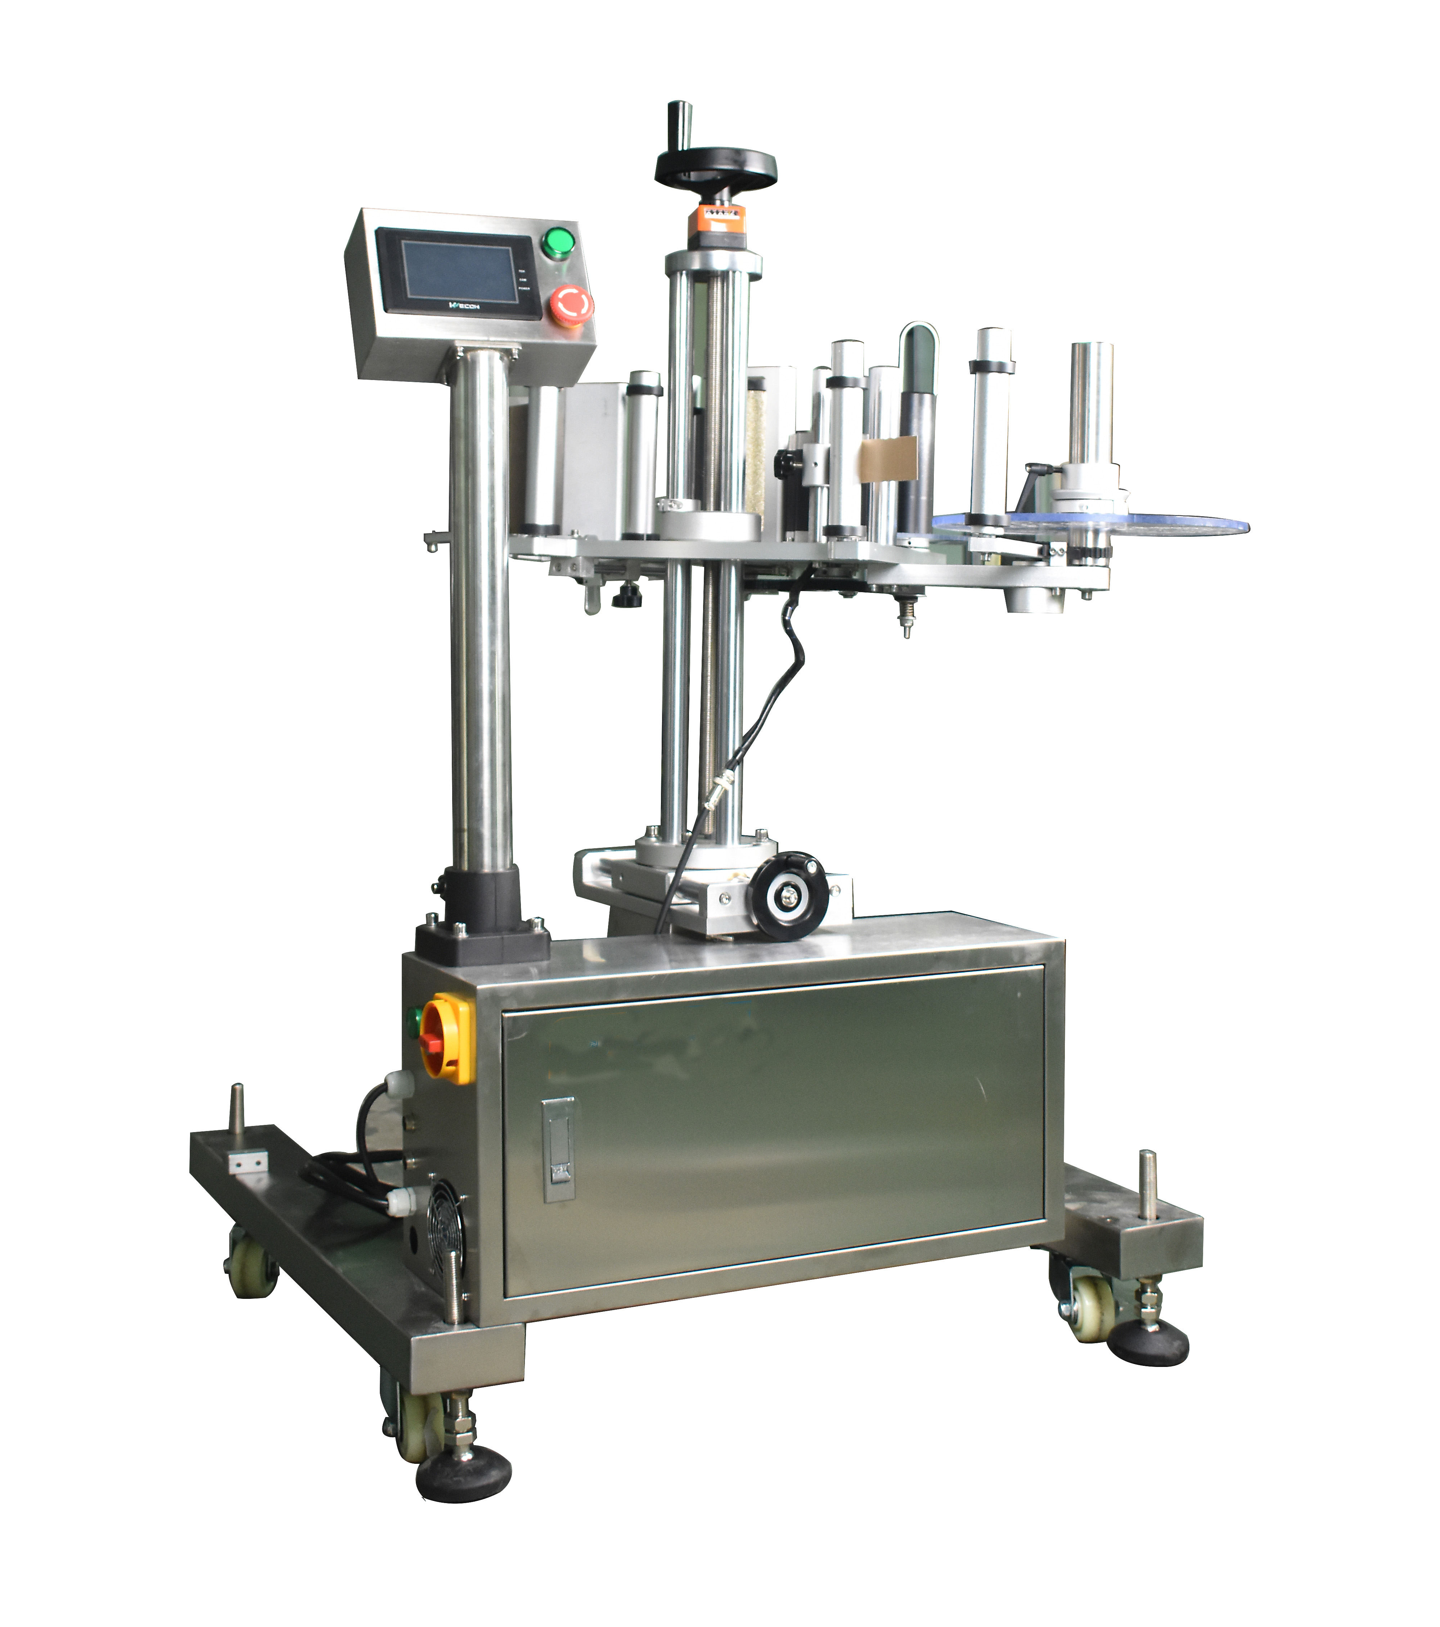 | 纸箱1：600*310*350mm 纸箱2：500*310*350mm | 1、电气和机械安全设计达到CSA标准（价格见N列CSA改造费） 2、生产效率：15箱/min 3、电气件防潮、防水，机械件防锈 4、联动控制 | F004 | 设备尺寸：长750宽850高1700mm（以实物为准） 支架、侧板不锈钢 贴标速度：约0-150P/min 适合标签范围：长度10～260mm、底纸宽度10-150mm 最大标签供应：外径 300以内，内径76mm 标签间距：2-3mm±0.2mm（卷标） 标签传感器 SICK 气动元件 亚德客 PLC 松下 气源 0.5-0.8Mpa 电源 220V 50HZ 功 率 ≤0.5kw | 1 | 台

No.12 | 装箱区 | 滚筒输送机构+转向机构 |  | 纸箱1：600*310*350mm 纸箱2：500*310*350mm | 1、电气和机械安全设计达到CSA标准 2、生产效率：15箱/min 3、电气件防潮、防水，机械件防锈 4、联动控制 5、西门子PLC、丹佛斯变频器、天正低压 昆仑通态触摸屏" 6、不锈钢线槽、不锈钢电箱、国标线缆 |  | 滚筒输送带（碳钢） | 45 | 米
 |  |  |  |  |  |  | 截箱机构（碳钢） | 6 | 套
 |  |  |  |  |  |  | 推箱机构（碳钢） | 5 | 套
 |  |  |  |  |  |  | 分道输送带（碳钢） | 1 | 套
 |  |  |  |  |  |  | 分道输送带（碳钢） | 1 | 套
 |  |  |  |  |  |  | 纸箱转向机构（碳钢） | 1 | 套
 |  |  |  |  |  |  | 盒子固定转向机构（碳钢） | 4 | 套
 |  |  |  |  |  |  | 网链输送带（进盒+汇流） | 34 | 米
 |  |  |  |  |  |  | 称重剔除机构（不锈钢） | 1 | 套
 |  |  |  |  |  |  | 跨桥楼梯（不锈钢） | 13 | 套
 |  |  |  |  |  |  | 电机+变频器 | 31 | 套
 |  |  |  |  |  |  | 电气控制系统（碳钢电箱） | 1 | 套
No.13 | 码垛区 | 码垛机器人 | 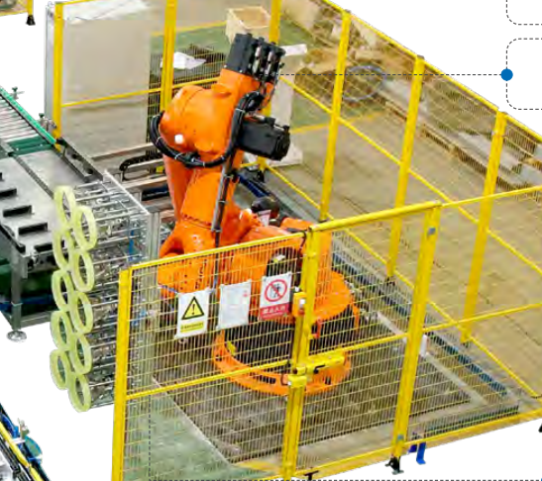 | 纸箱1：600*310*350mm 纸箱2：500*310*350mm | 1、电气和机械安全设计达到CSA标准（价格见N列CSA改造费） 2、生产效率：15箱/min 3、电气件防潮、防水，机械件防锈 4、联动控制 5、码垛前面板缓存区不得超过15块叉板 |  | 码垛高度 限高2100mm（包含托盘厚度） 托盘尺寸 1000*1200及以下标准托盘 码垛速度 6-10秒/节拍 工业机器人 ABB 负载30-100kg 运动轴 4-6轴 底座 碳钢 夹具 根据产品定制 待码滚筒线 长度2米，含产品编组，定位，推料等功能。 安全围栏 高度2米，配备安全光栅，人员进入码垛区域，设备停机报警。 送托系统 板仓机自动送托，可储放20个卡板 输垛滚筒垛 7个，可变频调速 脚杯 重型不锈钢地脚，±50mm可调 气源 气压6~8kg/cm² 电源220V/380V 50HZ | 1 | 台

No.14 | 码垛区 | 龙门自动缠膜机 | 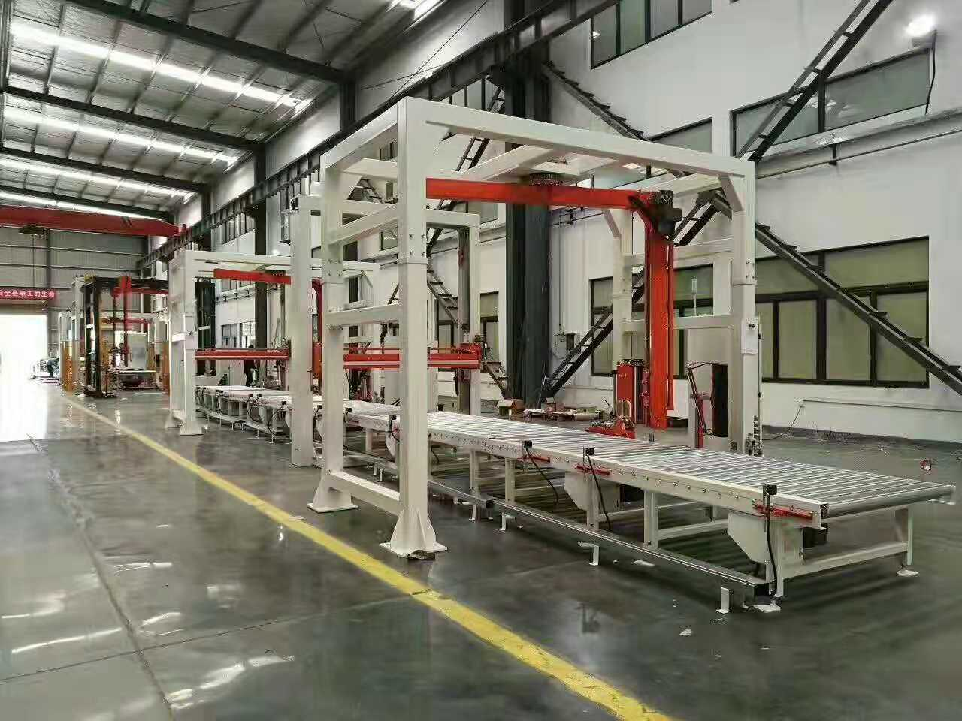 | 纸箱1：600*310*350mm 纸箱2：500*310*350mm | 1、电气和机械安全设计达到CSA标准（价格见N列CSA改造费） 2、生产效率：44板/h 3、电气件防潮、防水，机械件防锈 4、联动控制 5、缠膜机单卷缠板数量 |  | 设备尺寸：长6000*宽4000*高3500mm（以实物为准） 支架、侧板碳钢 货物规格：L1200 * W1100 * H1800mm 包含卡板尺寸 悬臂转速：15转/分 膜架升降速度：6米/分 膜架类型：预拉伸膜架,拉伸比250%，自动上膜，断膜，拂膜机构 断膜方式：发热熔断 气动元件 SMC PLC 西门子 气源 0.5-0.7Mpa 电源 AC380V 50Hz 功 率 2.5kw | 1 | 台

No.15 | 码垛区 | 滚筒输送机构 | 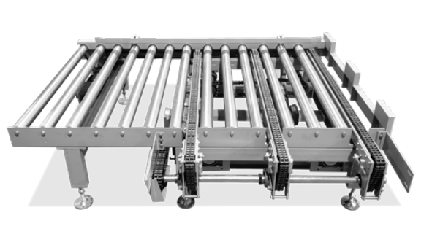 | 纸箱1：600*310*350mm 纸箱2：500*310*350mm | 1、电气和机械安全设计达到CSA标准 2、生产效率：15箱/min 3、电气件防潮、防水，机械件防锈 4、联动控制 5、西门子PLC、丹佛斯变频器、天正低压 昆仑通态触摸屏" 6、不锈钢线槽、不锈钢电箱、国标线缆 |  | 层隔板收集仓（碳钢） | 1 | 套
 |  |  |  |  |  |  | 滚筒输送带（加宽） | 4.9 | 米
 |  |  |  |  |  |  | 90°转弯滚筒输送带（加宽） | 2 | 套
 |  |  |  |  |  |  | 滚筒输垛（L2100）（碳钢） | 2 | 套
 |  |  |  |  |  |  | 滚筒输垛（L1600）（碳钢） | 2 | 套
 |  |  |  |  |  |  | 滚筒输垛（L3200）（碳钢） | 1 | 套
 |  |  |  |  |  |  | 编组滚筒（碳钢） | 1 | 套
 |  |  |  |  |  |  | 板仓机（碳钢） | 1 | 套
 |  |  |  |  |  |  | 顶升机（碳钢） | 1 | 套
 |  |  |  |  |  |  | 安全护栏（碳钢）+叉车挡板（碳钢） | 1 | 套
 |  |  |  |  |  |  | 电气控制系统（碳钢电箱） | 1 | 套

